フォルダの取得
GitHubDesktopの使い方
※GitHub Desktopはインストールしてある前提です。

 | Github上のデータを取得・変更する為のフォルダの取得

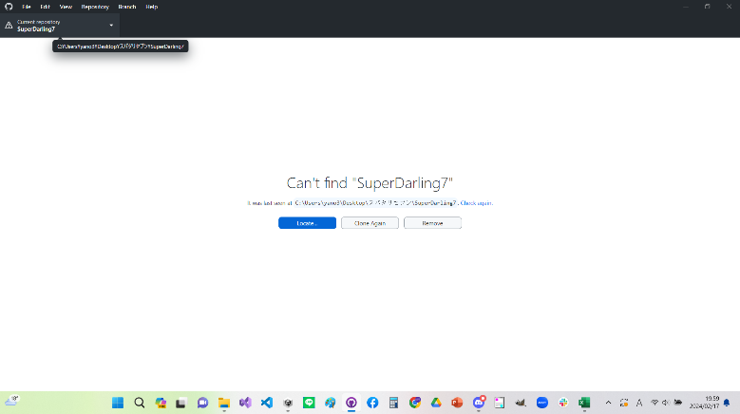
 | ・左上のCurrent repositoryを押すとリポジトリ(プロジェクト)を選択できる。
 | 今回の制作に使用するリポジトリを選択した際に右の様な画面になっている場合
 | そのリポジトリと紐づけられたフォルダが存在しないので
 | そのリポジトリのデータを取得したり、変更したりすることが出来ない。

そのリポジトリと紐づけられたファイルを作成する必要がある

リポジトリに紐づけられたファイルが無いので編集できない

リポジトリフォルダの作成手順
1.

１．左上のFileを押し、Clone repository
を選択する。

2.

2.ファイルを作成したいリポジトリを選択する

3.
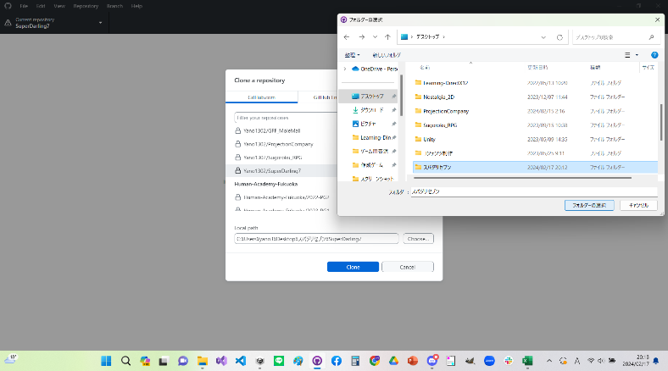

３．Chooseを押し、リポジトリフォルダを格納する為のフォルダを選択する。
※空のフォルダを自身が管理できる場所に先に作っておく必要がある。

4.
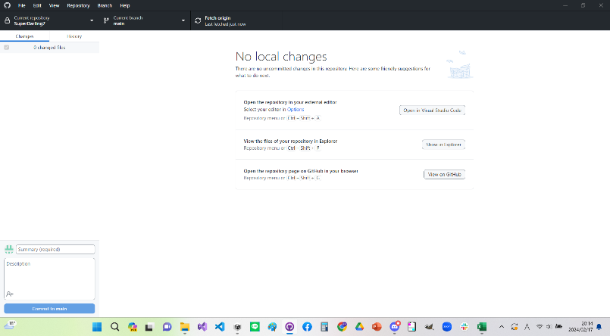

4．Cloneを選択し右の図の様になればリポジトリファイルの作成は完了です。

アップロード
GitHubDesktopの使い方
※GitHub Desktopはインストールしてある前提です。

 | Github進捗をアップロードする
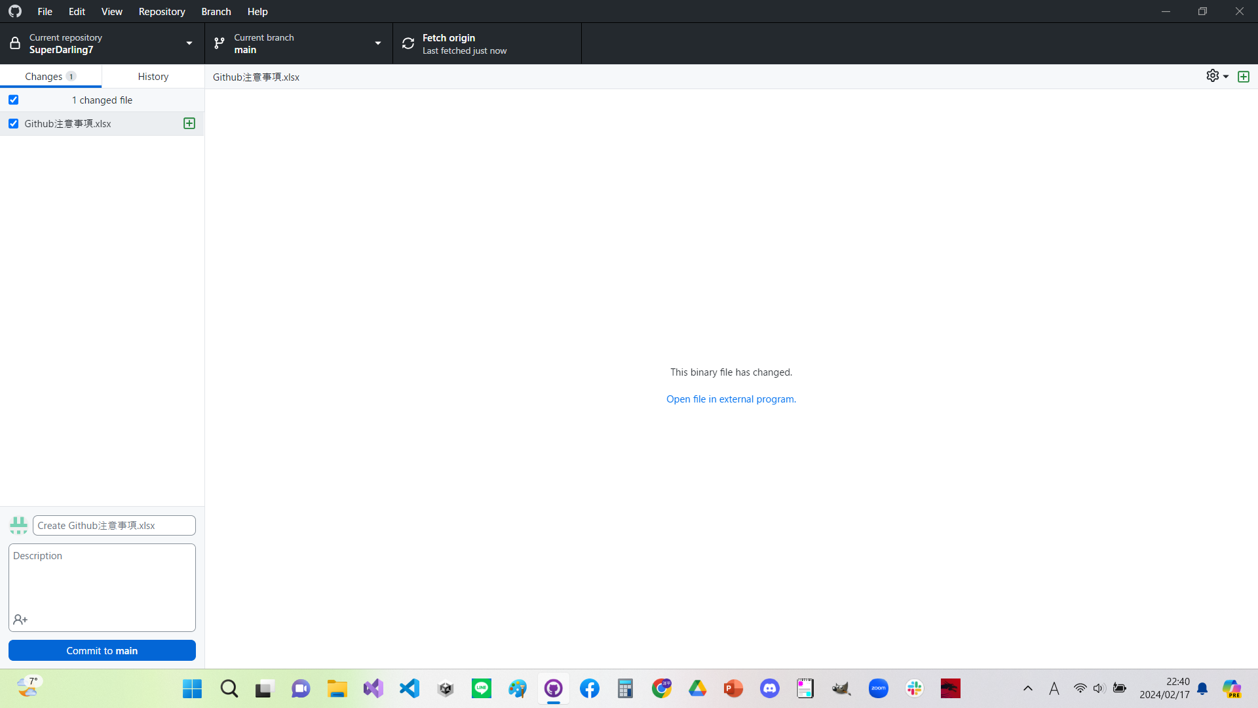
変更点がある場合ここに表示される
※もし変更を加えたのに表示されない場合は
編集するファイルを間違えている可能性があります。
更新の概要(タイトル)をここに記述する
※この欄の記述は更新に必須です。
具体的な内容をここに記述する
※書かなくても良い。
このブランチ(作業場)で作業していたのでこのブランチが更新される

 | ・タイトルを記入後 Commit to

